ARKUSZ WYCEN
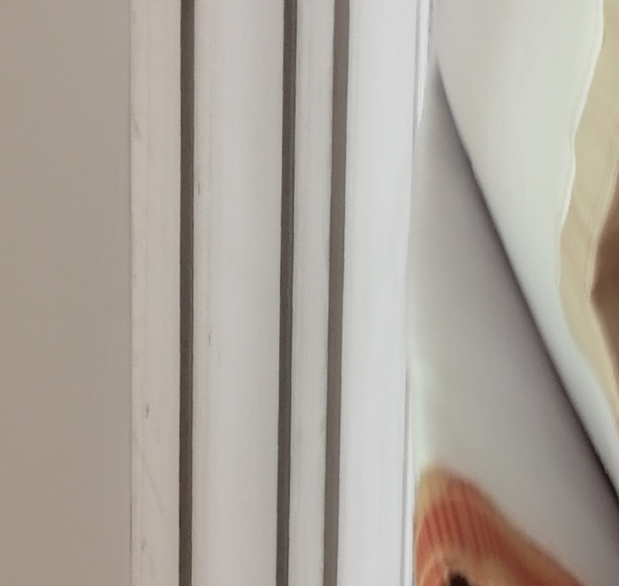
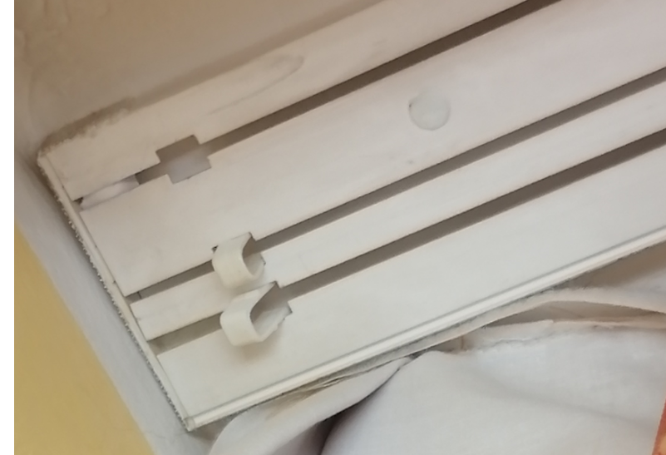
 |  |  |  | Załącznik nr 1 do Formularza Ofertowego
ARKUSZ WYCENY_TEKSTYLIA HOTELOWE OKIENNE DLA INTERFERIE CHALKOZYN KOŁOBRZEG
INTERFERIE CHALKOZYN ul. Zdrojowa 1, 78-100 Kołobrzeg, termin realizacji do ok. 20.06.2023 r.
Zasłony i firany do istniejących szyn, z możliwością przewieszenia/przerobienia w terminie późniejszym na zawieszenie na karniszu KS
Ilosć pokoi | SZEROKOŚĆ | WYSOKOŚĆ | CENA NETTO firana/pokój | CENA NETTO zasłona/pokój | Razem pokoje
50 | 2.85 | 2.63 |  |  | 0.00
RAZEM |  |  |  |  | 0.00
1. Na życzenie Inwestora obowiązkiem Oferenta jest niezwłoczne przedstawienie materiałów (próbek), z którego wykonany będzie przedmiot zamówienia.
2. Tekstylia powinny posiadać conajmniej 24 miesięczną gwarancję oraz należy przedstawić atesty trudnopalności M1.
3. Zasłony: DIMOUNT kolor Uni 104. Marszczenie 1;1,5 (zasłona ma obejmować całą ścianę okienną).
4. FIRANA WOAL BIAŁY BEZ OŁOWIANKI, NIEPALNY, 1;1,5, min. 65 g/m2. Firany mają być dzielone na pół, z szeroką na 7 cm taśmą marszczącą. Agrafki (żabki) muszą posiadać kółeczka, firana ma obejmować całą ścianę okienną.
5. W przypadku potrzeby wizji lokalnej proszę o umawianie terminu z Anną Walkowską poprzez email: anna.walkowska@interferie.pl
6. Oferent, który wygra postępowanie zobowiązany jest do dokonania szczegółowych pomiarów.

Zdjęcia istniejących szyn w INTERFERIE Chalkozyn Kołobrzeg:

